Descrição de Cargos
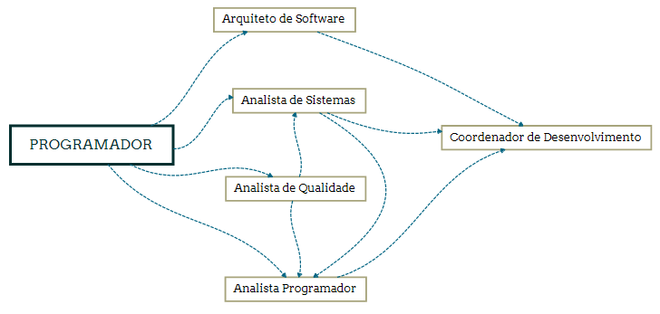
DESCRIÇÃO DE CARGO
Cargo: Programador |  | Área: Todas as áreas da operação |  | Cliente: Clientes externos e internos
MISSÃO
Desenvolver, implantar e manter sistemas de acordo com a metodologia, melhores práticas e arquitetura adotadas pela Viceri, sempre garantindo a qualidade total dos programas entregues;

PRINCIPAIS RESPONSABILIDADES
 | Ser responsável por codificar, testar, documentar e manter a atualização dos programas fontes das aplicações, seguindo as melhores práticas de desenvolvimento, os padrões de arquitetura e as métricas da Viceri (Código Fonte, Performance, Usabilidade, Ciclo de Vida e Segurança); Garantir a qualidade total dos programas entregues através da realização de testes unitários e funcionais, incluindo: verificações de design, usabilidade, performance (stress, carga e estabilidade), segurança e integridade da informação; Modificar programas, alterando a codificação e demais elementos, visando corrigir falhas e/ou implementar novas funcionalidades e melhorias; Realizar simulações e criar ambientes de produção a fim de aferir os resultados e a qualidade dos programas entregues; Preparar ambientes de teste em servidores internos e do cliente; Adequar-se aos padrões de tecnologias e segurança do cliente;

COMPETÊNCIAS TÉCNICAS
Conhecimento Avançado:
Tecnologia Web: HTML5, CSS, XML, MVC; Javascript Linguagens de programação: .NET Framework 3.5 ou superior, C#, ASP.NET; e/ou JAVA, JAVA EE, JSP e JSF; e/ou ASP 3.0 (clássico), VB; Banco de Dados: ANSI/SQL, Oracle e/ou SQL-Server; Orientação a Objetos; Scrum e/ou metodologias ágeis;

Conhecimento intermediário
Modelagem de Dados (MER); Engenharia de software e suas disciplinas (Requisitos de software, Projeto de software, Construção de software, Teste de software, Manutenção de software, Gerência de configuração de software, Gerência de engenharia de software, Processos de Engenharia de Software, Ferramentas e Métodos de Engenharia de Software, Qualidade de software); TFS - Team Foundation Server/Services Conceitos TDD (Test Driven Development).
Conhecimento Básico:
Inglês Técnico para Leitura; Frameworks para desenvolvimento web: Angular ou React GIT

COMPETÊNCIAS COMPORTAMENTAIS
1- Pró-atividade 2- Comprometimento com a empresa 3- Orientação para resultados 4- Visão Sistêmica 5- Autodesenvolvimento 6- Liderança |  |  | 7 - Inovação 8- Paixão pelo que faz 9- Capacidade de Execução 10- Foco no cliente 11- Trabalho em equipe 12- Comunicação

FORMAÇÃO OBRIGATÓRIA |  |  | FORMAÇÃO DESEJADA
Cursando superior em TI, Análise de Sistemas, Ciências da Computação ou Engenharia da Computação + Vide tabela de certificações. |  |  | Graduação completa em TI, Análise de Sistemas, Ciências da Computação ou Engenharia da Computação + Vide tabela de certificações.

EXPERIÊNCIA PROFISSIONAL
Na função de Programador: Júnior - 1 a 3 anos Pleno - 3 a 5 anos Sênior - 5 anos ou mais |  |  | Mínimo de 3 anos na área de TI.
SUPERVISÃO RECEBIDA |  |  | SUPERVISÃO EXERCIDA
Recebe supervisão direta pelo coordenador da área de desenvolvimento para a condução dos trabalhos designados
TRILHA DE CARREIRA

